患者
 | 下肢動脈造影検査を受けられる患者様へ |  |  |  |  | 【患者様用】
 | お名前 様 | 主治医 |  | 受け持ち看護師
月 日 | ／ | ／ |  |  | ／
経 過 | 検査前日 | 検査当日(検査前) | 検査当日(検査後) |  | 退院
達成目標 | 心身共に安定した状態で検査を 受けることができる。 |  | 合併症がなく順調に経過する。 |  | 〈退院基準〉 退院後の生活について 理解できる。
治療・薬剤 (点滴・内服) ・処置 | 持参薬があれば、看護師にお渡しください。 お薬を一部変更する場合が あります。 | お薬は前日の指示に従って内服してください。 検査前より点滴を開始します。（点滴を行いながら検査室へ行きます） 検査30分前に（抗生剤・安定剤）を内服します | 点滴をしたまま病室に戻ります。（通常、点滴は終了後には抜去しますが、検査結果によって続ける場合もあります。） 検温、傷の観察を、検査直後、３０分後、１時間後に行います。 |  | 医師により傷の消毒を行います。 退院後のお薬を お渡しします。
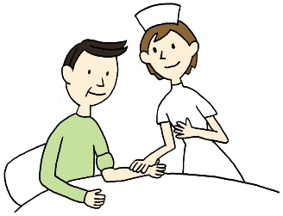

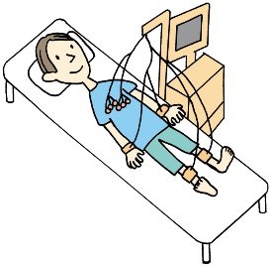
検査 | レントゲン、心電図、血液検査、尿検査などがあります

活動 リハビリ | 特に制限はありません。 | 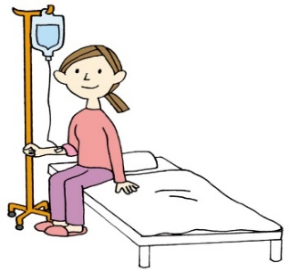 病衣に着替えて (車椅子・ベッドで) 検査室へ行きます。 検査前に、時計・ ｱｸｾｻﾘｰ・化粧を はずしてください。 | □安静制限はありません。止血のため、手首をバン ドにて圧迫固定します。検査後３～４時間でバン ドをゆるめます。ゆるめた状態で翌朝までおきま す。 手首と上腕はできるだけ曲げたり、体重をかけた りしないでください。
 |  |  |  |  | 
 |  |  | □検査後から翌朝までベッド上安静です。鼠径部を 砂のうにて圧迫しておきます。砂のう除去後も検 査した方の足はできるだけ曲げないでください。

食事 | 病院食を摂取してください。 | □昼食は食べていただいてかまいません。 □昼食は半分程度摂取してください。 □昼食は待食になります。 □昼食は欠食です | 検査が終わり、病室に帰ってからは水分や食事の制限はありません。造影剤を排出するためにも水分は多めにとってください。
 |  |  | 夕食は通常どおり食べることができます。
清潔 | 入浴・シャワー浴ができます。
排泄 |  | 必要に応じて検査前に尿の管を入れます。 |  |  | 尿の管が入っている場合は、管を抜きます。

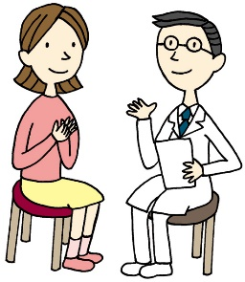
患者様及び ご家族への 説明 | 医師より入院後の検査につて説明があります。 |  | 医師より検査結果と今後の治療計画に ついての説明があります。 |  | 看護師より退院後の療養に ついてと、次回受診日など について説明が あります。
 | 説明後、同意書をお渡しします。サインをして提出してください。
 | 看護師より検査前後の処置や安静について説明があります

 |  | 幡多けんみん病院 循環器科

入院
 |  |  |  |  |  |  |  |  |  |  | 〈下肢動脈造影検査または経皮的末梢動脈形成術（EVT）について〉 No.2 |  | @PATIENTID

 |  |  |  | @PATIENTID | ⑤治療後の合併症
@PATIENTNAME 様 |  |  | 病棟（病室） |  | a） 再狭窄；今回治療した部位が再び狭くなることがあり、再度治療が必要となる場合
 |  |  |  |  | があります。
 | 入院診療計画書 | 〈下肢動脈造影検査又は経皮的末梢動脈 形成術（EVT）について〉 |  |  | b） 急性閉塞；まれに治療した血管が血栓で詰まってしまう場合があり、外科的処置が
 |  |  |  |  | 必要となる場合があります。

 |  |  |  |  | ６.入院期間について
1.閉塞性下肢動脈硬化症/末梢動脈疾患とは？ |  |  |  |  | 検査/治療後、特に問題なければ3日間の予定です。
動脈硬化等の様々な原因で、手足の動脈が、狭くなるか詰まることによってだるさや
痛みが起こる血管病です。 |  |  |  |  | ７.費用のめやす
血流が悪くなっている手足で運動をすると、だるさ・痛み・こむら返りなどの症状が |  |  |  |  | ○70歳未満の方･･･高額医療の適用になりますと、事前申請により窓口でのお支払いは
起こり、10分ほど休むと改善する、といった症状が典型的です。 |  |  |  |  | 自己負担限度額までとなります。
重症の方では、手足に潰瘍が生じ、切断に至る場合もあります。 |  |  |  |  | ※事前に『限度額適用認定証』の交付を受け、病棟事務に認定証を提示して下さい。
 |  |  |  |  | ※自己負担限度額(所得･課税状況によって異なります)
2.検査について |  |  |  |  |  | 一般世帯 |  | 80,100円+(267,000円を超えた医療費の1％)
橈骨動脈・上腕動脈または大腿動脈部に局所麻酔を行い、カテーテルを血管内に挿入 |  |  |  |  | ※食事代、自費分は別途請求します。
し造影剤を用いて動脈の狭窄または閉塞病変の部位・性状等を評価します。 |  |  |  |  | ○70歳以上の方･･･高齢受給者証を提示することで、限度額が適用されます。
検査時間は約30～40分程度です。引き続いて治療を行う場合は、さらに1時間から |  |  |  |  | ※限度額(一般世帯の場合)44,400円
2時間程度の追加時間を有します。 |  |  |  |  | ※食事代、自費分は別途請求します。
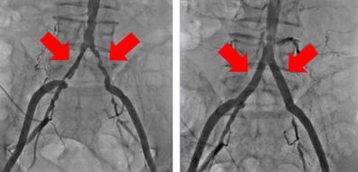
 |  |  |  |  | ※ご不明な点がありましたら病棟事務へお申し出下さい。
3.カテーテル治療について
局所麻酔下に大腿動脈 |  |  |  |  | ８.看護計画
（ 右 / 左 ） |  |  |  |  | 不安なく安全に検査/治療が受けられるよう説明と共に援助させていただきます。
または上腕動脈を |  |  |  |  | 合併症が起こらないよう全身及び創部の観察を行います。
（ 右 / 左 ）
を穿刺しガイドワイヤーを病変部に |  |  |  |  | ９.検査日 |  | 月 日 |  |  | です。
通過させた後、バルーンにて病変部 |  |  |  |  | ※原則として、当院でインターべーションを受けられる患者様全例を、インターべーションの
を拡張させ必要に応じてステントを |  |  |  |  | 実態調査（J-EVT）へ登録させていただきます。
留置します。
 |  |  |  |  | 以上の内容について説明を行いました。 |  |  |  |  | @SYSDATE
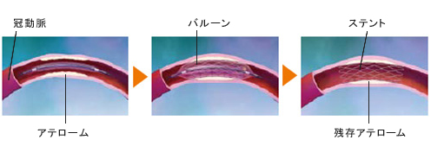
 |  |  |  |  | 高知県宿毛市山奈町芳奈3-1 |  |  |  | 循環器科主治医署名
 |  |  |  |  |  | 高知県立幡多けんみん病院
 |  |  |  |  |  |  |  |  | 受持看護師

 |  |  |  |  |  |  |  | 同意書

 |  |  |  |  | ・上記医師より現在の病状と検査の必要性、それに伴う合併症や今後の見込みなどに
４.合併症について |  |  |  |  | ついて説明を受け納得しましたので、実施することを同意致します。
① 出血：検査/治療終了後、創部をベルトや手で圧迫止血します。 |  |  |  |  | ・検査中に緊急の処置の実施を行う必要性が生じた場合には、医師の判断により適宜
血管穿刺部位の多少の皮下出血は起こりますが数日で回復します。 |  |  |  |  | 処置されることについても同意致します。
重症出血の可能性は0.1%未満です。 |  |  |  |  |  |  |  |  |  | 平成 年 月 日
② 造影剤によるもの：造影剤が体に合わない場合もあり、ごく稀にアレルギー性ショ |  |  |  |  | 高知県立幡多けんみん病院長 様
ックを起こすことがあります（0.1%未満）。造影剤が長く体内にあると、 |  |  |  |  |  |  |  |  | 患者署名
腎機能に悪影響を及ぼす場合があり（腎機能悪化）、早めに体外に出す必要
があります。検査/治療後は十分に水分を 取ってください。 |  |  |  |  |  |  |  |  | (自署できない場合は記名、押印して下さい)
③ 発熱：予防的に抗生剤投与を行いますが、検査/治療後に熱がみられることがあり |  |  |  |  |  |  |  |  | 親族署名 |  |  | 続柄
ます。
④ 血管損傷・血栓塞栓症：血管の中にカテーテルを通しますので、動脈硬化で血管が |  |  |  |  | 総合的な機能評価 |  |  |  | (自署できない場合は記名、押印して下さい)
傷んで る場合に血管を傷つけたり、血管壁の血栓がはがれて血管につまり、塞栓症
（脳梗塞・心筋梗塞・動脈閉塞など）を起こす可能性がありますが、通常0.1%
未満です。

